操作流程
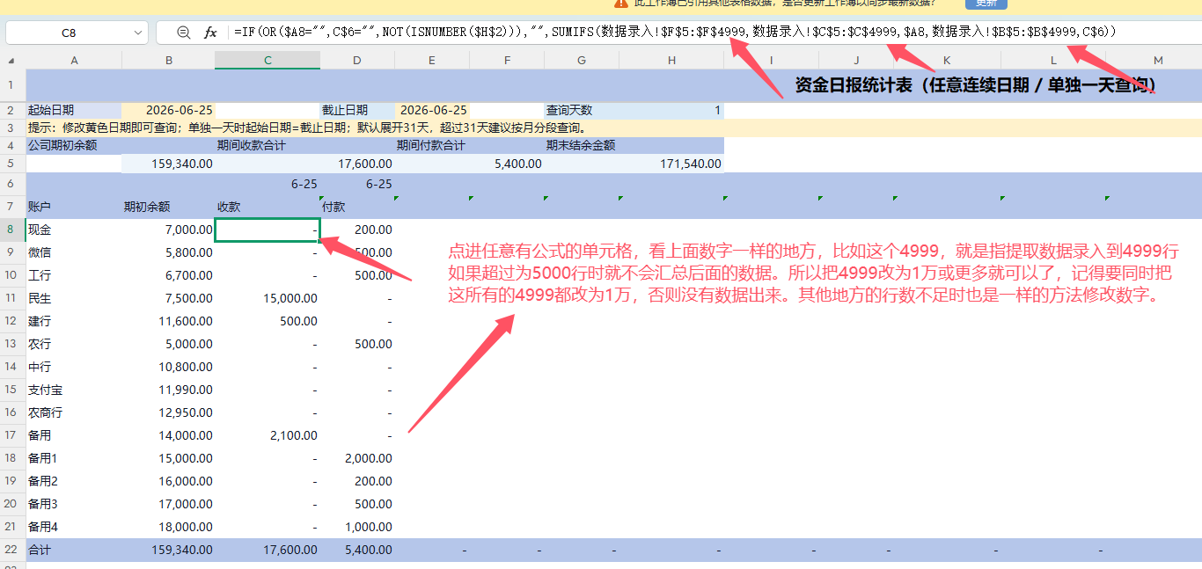
操作流程步骤及截图说明
操作流程步骤：（所有帐户、支出类别、客户、供应商全部在基础资料增加好后再复制到其他地方）
1、替换帐户的7个地方:基础资料/数据录人/年度任意/日报表/月报表/子表标签及子表内
2、替换基础资料其他3列及收支报表相应列内容
3、手工替换期初余额
4、手工录人资金流水
5、增加帐户
6、增加列
7、改区域行数

1、替换帐户的7个地方:基础资料/数据录人/年度任意/日报表/月报表/子表标签及子表内
2、替换基础资料其他3列及收支报表相应列内容

第一个地方： | 第二个地方：
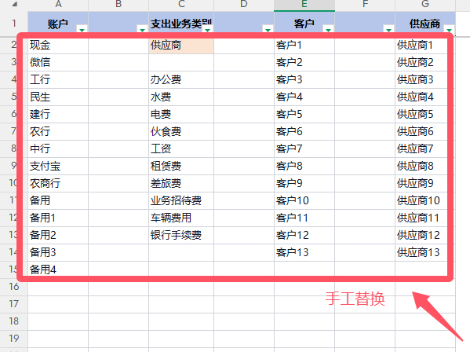
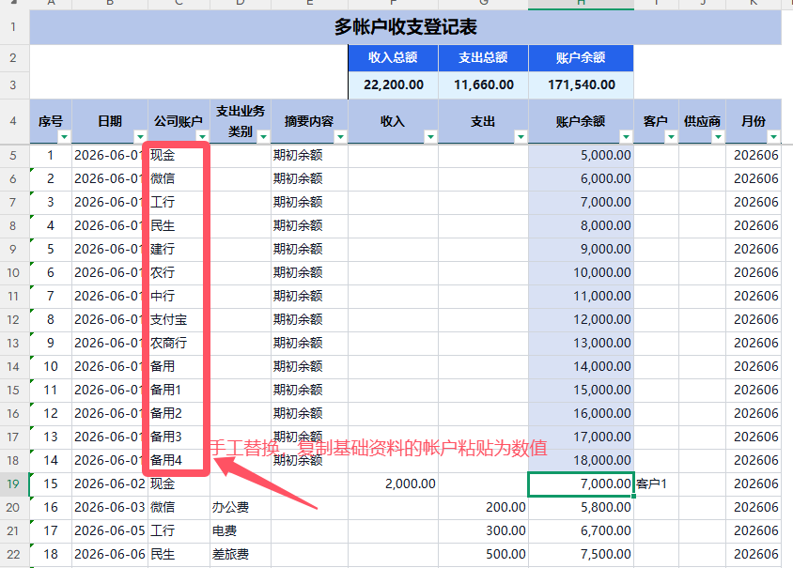

第三、四、五个地方： | 第六个地方：子表标签名称需要一个个手工替换，重命名
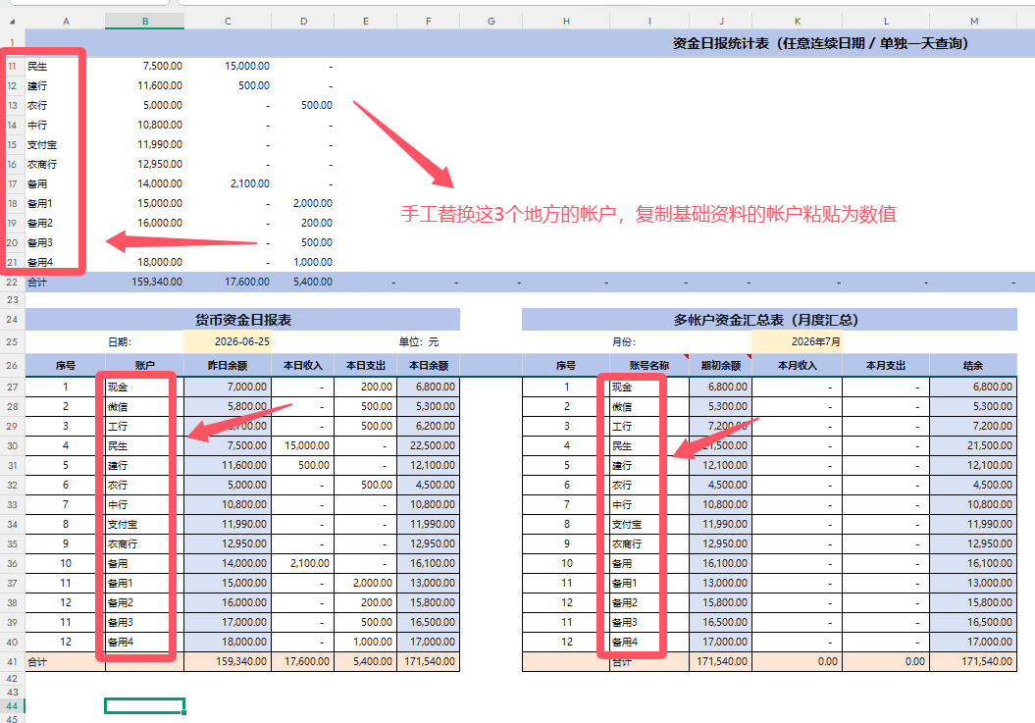

 | 第七个地方：子表内替换流程：

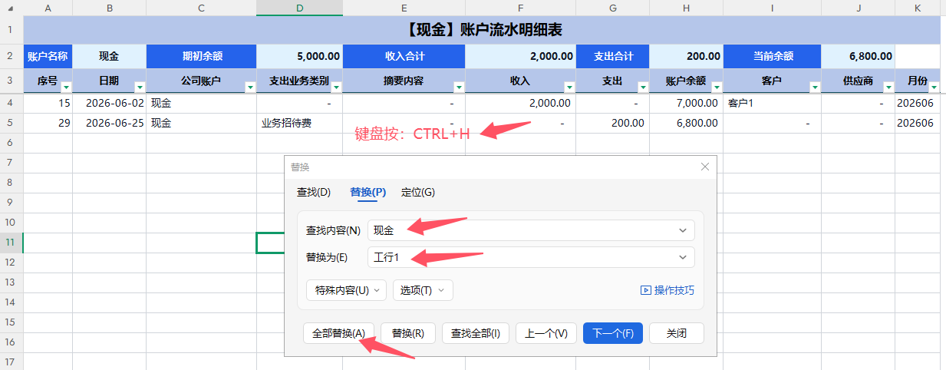

手工替换收支报表的名称，共以下4个地方：
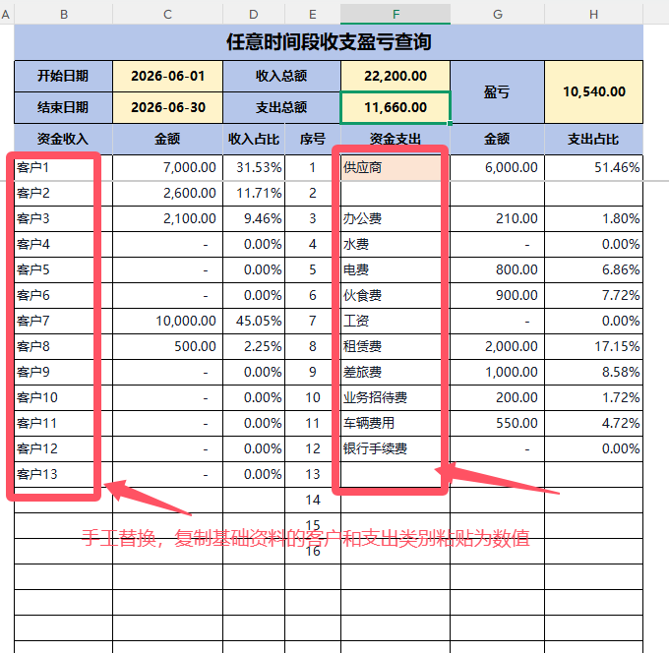
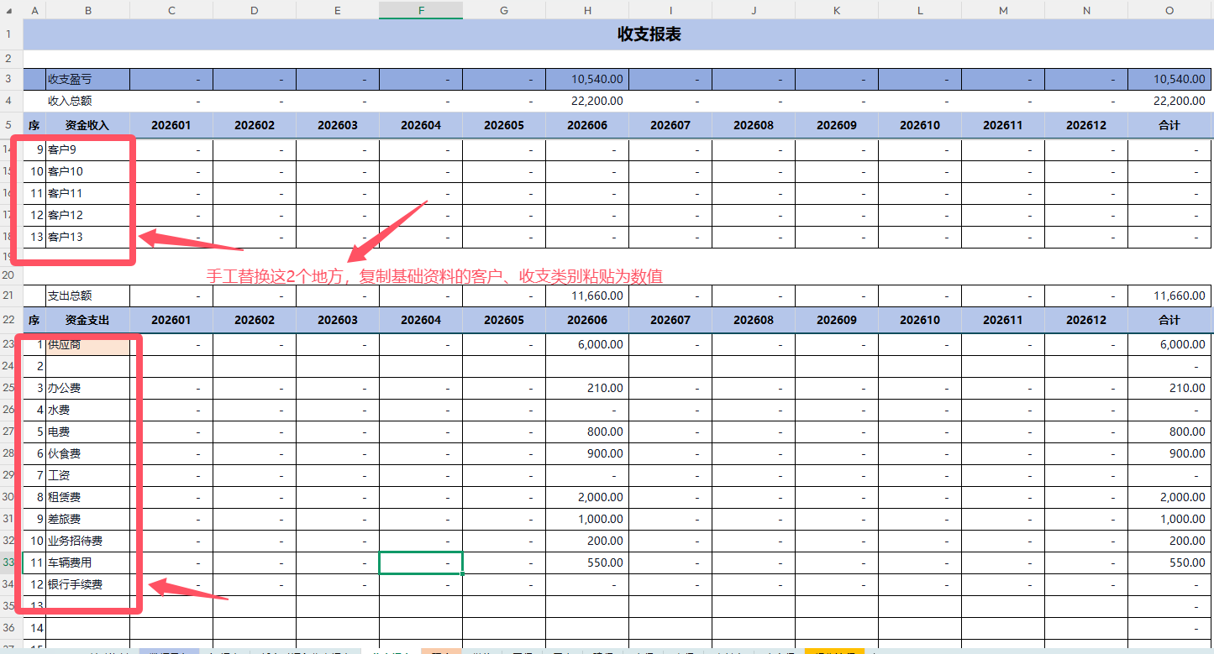

3、手工替换期初余额
4、手工录人资金流水
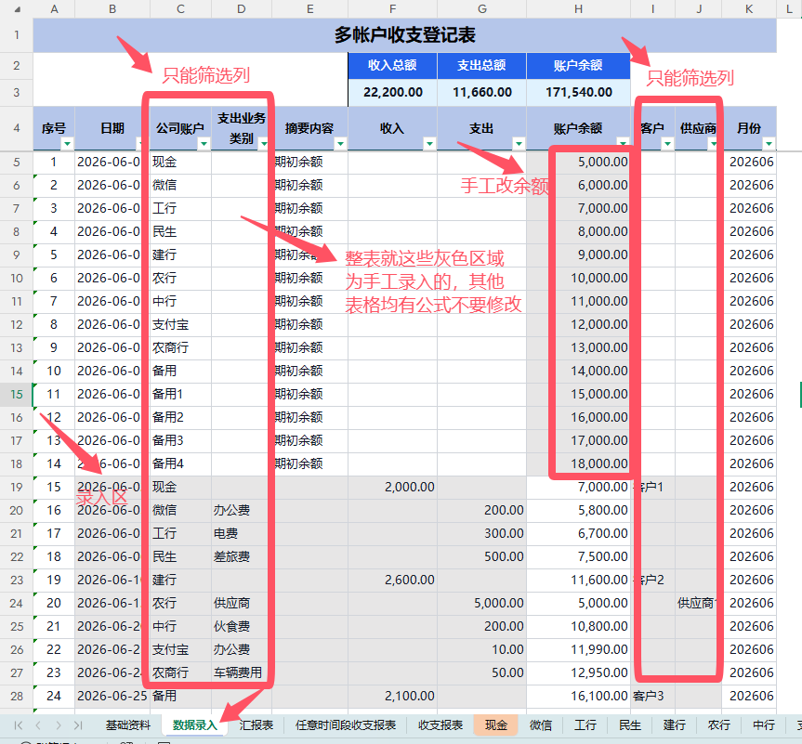

5、增加帐户（先在基础资料增加名称，其他汇表同步替换，见上面步骤），然后点期初余额的最后一行，右键-复制，再次右键-复制插入，会增加在倒数第二行，这样会自动扩充不用修改余额公式。然后子表创建副本，子表标签重命名和子表内替换名称，就可以了

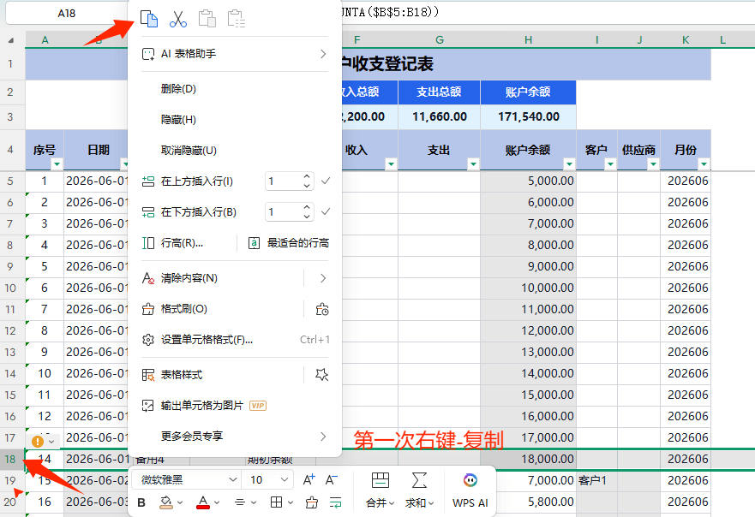
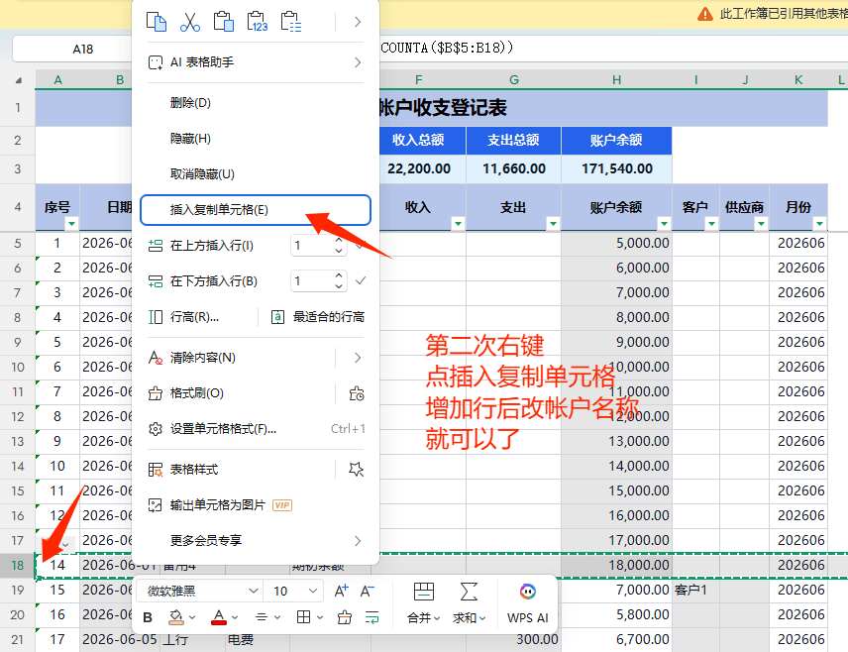

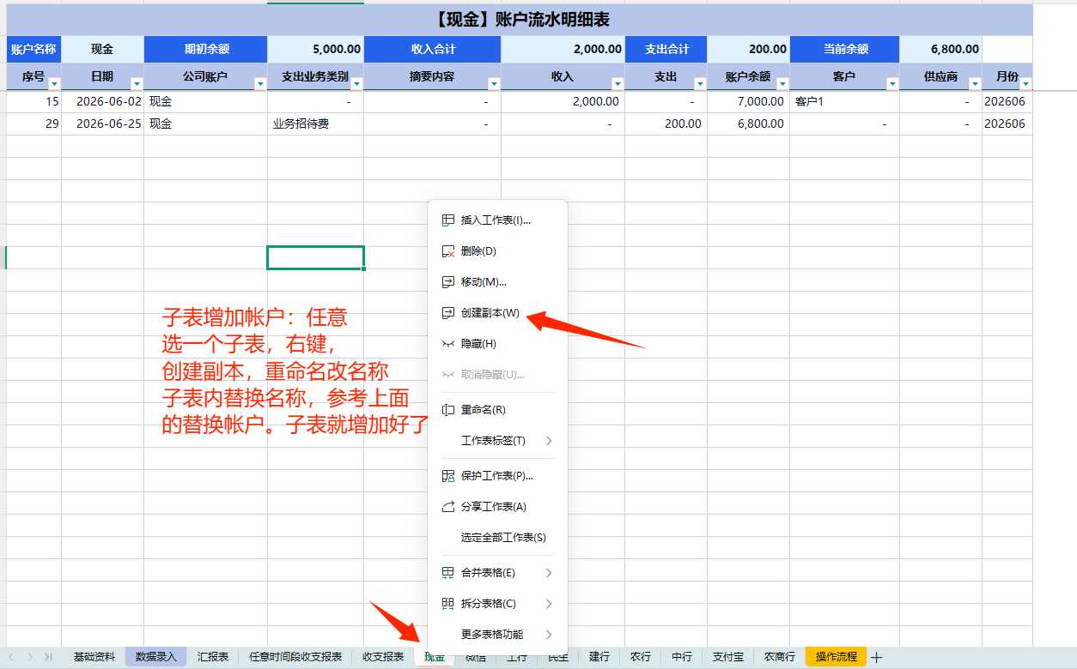

6、增加列：数据录入增加列，只需要改数据录入的结余公式，不影响其他汇总表的金额。子表要同步改表头的格式，重新复制数据录入的表头，然后替换所有的子表就可以了
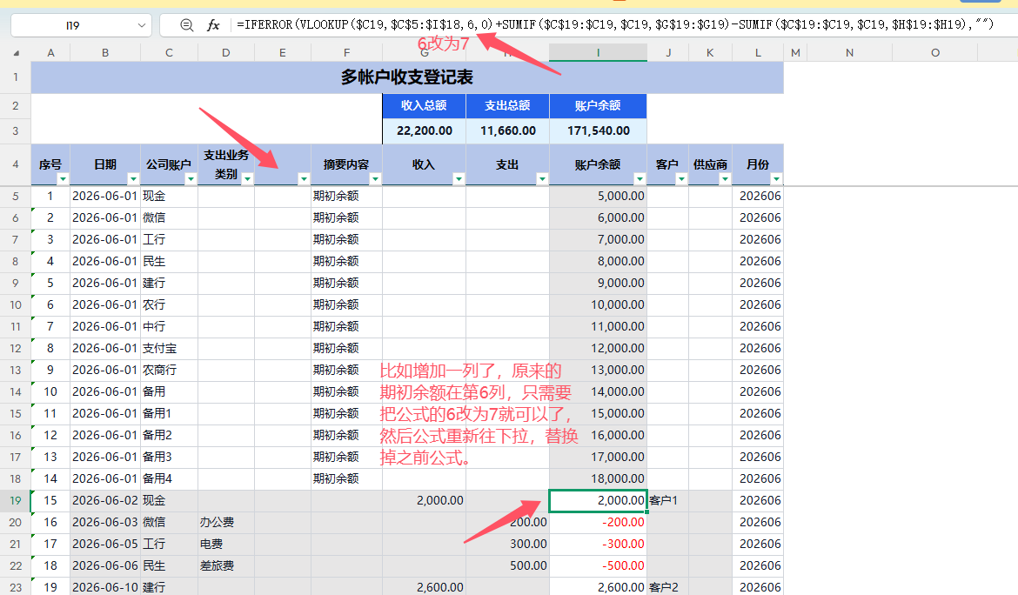

7、改区域行数

